关系图
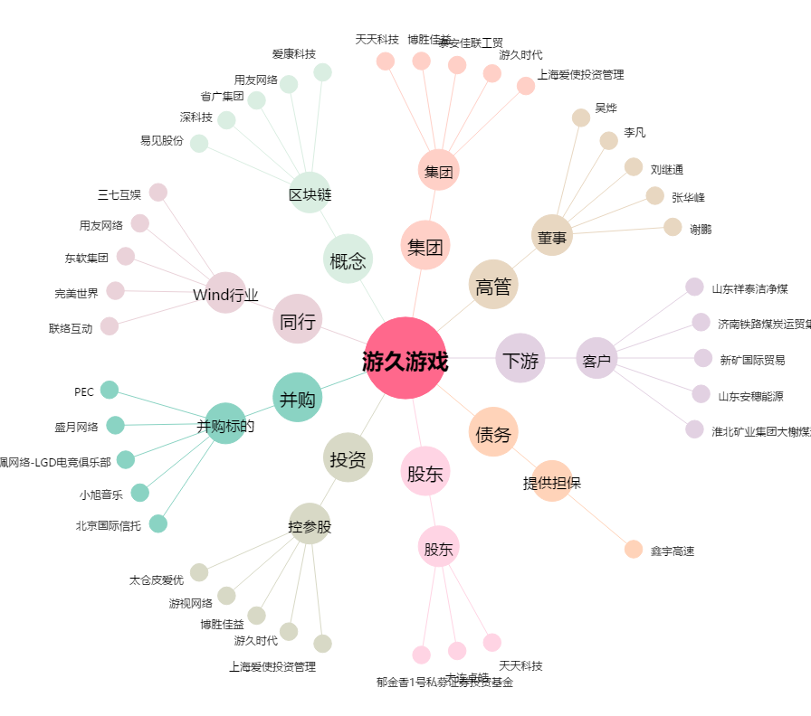
游久游戏[600652.SH] - 关系概览图

